収入見込額の申立書
様式第４号
ひとり親世帯以外用
簡易な収入見込額の申立書 【家計急変者】

〇「低所得の子育て世帯に対する子育て世帯生活支援特別給付金（ひとり親世帯以外分）申請書」と一緒にご提出ください。
〇 下記にある【要件１】及び【要件２】の両方を満たす場合に支給の対象となります。

① 下記にチェック（☑）してください。
□ 食費等の物価高騰の影響により、家計が急変しました。
→【要件１】①にチェックが入っていること。
 | ※申請者（③-１、③-２で収入が高い方）が食費等の物価高騰の影響で、家計が急変した場合にチェックしてください。

②-1 申請者の令和５年１月以降の任意の月の収入（１か月）の内訳及びその合計額をご記入ください。
令和 |  | 年 | 月 |  |  |  | 注意事項
収入 | 給与収入【A】 |  |  |  |  | 円 | ※給与収入がある場合にご記入ください。 ※給与明細書などの収入額が分かる書類をご提出ください。
 | 事業収入又は不動産収入【B】 |  |  |  |  | 円 | ※事業収入又は不動産収入がある場合にご記入ください。 ※帳簿などの収入額が分かる書類をご提出ください。
 | 年金収入【C】 |  |  |  |  | 円 | ※公的年金収入（非課税除く）がある場合にご記入ください。 ※年金決定通知書、年金額改定通知書、年金振込通知書 などの支給額がわかる書類をご提出ください。
収入合計額【A + B + C】 |  |  |  |  |  | 円 | ※青枠の収入額の合計額をご記入ください。
 | ※複数の職に就いている方は、全ての収入について記入してください。
×１２
 | ※上記以外の収入については記入不要です。

③-1 申請者の収入合計額を12倍した金額をご記入ください。
年間収入見込額（申請者） |  |  |  |  |  | 円

②-2 配偶者等の令和５年１月以降の任意の月の収入（１か月）の内訳及びその合計額をご記入ください。
令和 |  | 年 | 月 | （※基本的に②申請者と同じ「年月」としてください） |  |  | 注意事項
収入 | 給与収入【A】 |  |  |  |  | 円 | ※給与収入がある場合にご記入ください。 ※給与明細書などの収入額が分かる書類をご提出ください。
 | 事業収入又は不動産収入【B】 |  |  |  |  | 円 | ※事業収入又は不動産収入がある場合にご記入ください。 ※帳簿などの収入額が分かる書類をご提出ください。
 | 年金収入【C】 |  |  |  |  | 円 | ※公的年金収入（非課税除く）がある場合にご記入ください。 ※年金決定通知書、年金額改定通知書、年金振込通知書 などの支給額がわかる書類をご提出ください。
収入合計額【A + B + C】 |  |  |  |  |  | 円 | ※青枠の収入額の合計額をご記入ください。
 | ※複数の職に就いている方は、全ての収入について記入してください。
×１２
 | ※上記以外の収入については記入不要です。

③-2 配偶者等の収入合計額を12倍した金額をご記入ください。
年間収入見込額（配偶者等） |  |  |  |  |  | 円

④ ③-１(申請者)の年間収入見込額が③-２(配偶者等)より高いことを確認して、申請者について限度額を記入してください。
非課税相当収入限度額 |  |  |  |  |  | 円
※ ③-１(申請者)の年間収入見込額が③-２(配偶者等)より高いことを確認して、申請者について非課税相当収入限度額を記入してください。 ※ 限度額は、下の早見表から、申請者の申請時点の「世帯の人数」にあてはまる金額を記入してください。 ※ 申請者が申請時点で、障害者、未成年者、寡婦、ひとり親の場合は、非課税収入限度額は２０４．３万円としてください。 ※ 給与収入、事業収入等、いずれの収入についても以下の早見表を利用してください。
＜早見表＞
世帯の人数（注） |  |  |  | 非課税相当収入限度額 | (注)世帯人数は、以下の合計人数です。 ・申請者本人 ・同一生計配偶者（収入金額１０３万円以下の者） ・扶養親族（16歳未満の者も含む）
２人 （例）夫（婦）子１人 |  |  |  | １３７．８万円
３人 （例）夫婦子１人 |  |  |  | １６８．０万円
４人 （例）夫婦子２人 |  |  |  | ２０９．７万円
５人 （例）夫婦子３人 |  |  |  | ２４９．７万円
６人 （例）夫婦子４人 |  |  |  | ２８９．７万円

→【要件２】申請者について、③-１ 年間収入見込額が ④非課税相当収入限度額以下であること。
※表面の【要件２】を満たさない場合でも、「簡易な所得見込額申立書」（水色）の要件を満たすことにより支給の対象となる場合があります。
（次ページに続きます）

 | 【確認事項】（各項目のチェック欄（□）に『✓』を入れて頂き、氏名をご記入ください。）
 | □ 【要件】に該当します。 □ 収入額が分かる書類（給与明細書や年金額改定通知書等）を提出しています。 （注）収入が０円の場合は、別途、自身の収入の状況等の詳細について記載した申立書 の提出を求める場合があります。 □ 今後１年間に収入の多い時期がある、臨時の収入がある時期があるなどの事情により、今後１年間の収入見込額が収入基準額を上回ることが明らかであるものではありません。 □ 本申立の内容に相違ありません。 令和 年 月 日 申請者氏名 配偶者等氏名

記入例
様式第４号
記入例
ひとり親世帯以外用
簡易な収入見込額の申立書 【家計急変者】

〇「低所得の子育て世帯に対する子育て世帯生活支援特別給付金（ひとり親世帯以外分）申請書」と一緒にご提出ください。
〇 下記にある【要件１】及び【要件２】の両方を満たす場合に支給の対象となります。

① 下記にチェック（☑）してください。
☑ 食費等の物価高騰の影響により、家計が急変しました。
→【要件１】①にチェックが入っていること。
 | ※申請者（③-１、③-２で収入が高い方）が食費等の物価高騰の影響で、家計が急変した場合にチェックしてください。

②-1 申請者の令和５年１月以降の任意の月の収入（１か月）の内訳及びその合計額をご記入ください。
令和 |  | 5 | 年 | 5 | 月 |  |  |  |  | 注意事項
収入 | 給与収入【A】 |  |  |  |  |  | 135,000 |  | 円 | ※給与収入がある場合にご記入ください。 ※給与明細書などの収入額が分かる書類をご提出ください。
 | 事業収入又は不動産収入【B】 |  |  |  |  |  |  |  | 円 | ※事業収入又は不動産収入がある場合にご記入ください。 ※帳簿などの収入額が分かる書類をご提出ください。
 | 年金収入【C】 |  |  |  |  |  |  |  | 円 | ※公的年金収入（非課税除く）がある場合にご記入ください。 ※年金決定通知書、年金額改定通知書、年金振込通知書 などの支給額がわかる書類をご提出ください。
収入合計額【A + B + C】 |  |  |  |  |  |  | 135,000 |  | 円 | ※青枠の収入額の合計額をご記入ください。
 | ※複数の職に就いている方は、全ての収入について記入してください。
×１２
 | ※上記以外の収入については記入不要です。

③-1 申請者の収入合計額を12倍した金額をご記入ください。
年間収入見込額（申請者） |  |  |  |  |  |  | 1,620,000 |  | 円

②-2 配偶者等の令和５年１月以降の任意の月の収入（１か月）の内訳及びその合計額をご記入ください。
令和 |  | 5 | 年 | 5 | 月 | （※基本的に②申請者と同じ「年月」としてください） |  |  |  | 注意事項
収入 | 給与収入【A】 |  |  |  |  |  |  |  | 円 | ※給与収入がある場合にご記入ください。 ※給与明細書などの収入額が分かる書類をご提出ください。
 | 事業収入又は不動産収入【B】 |  |  |  |  |  | 66,000 |  | 円 | ※事業収入又は不動産収入がある場合にご記入ください。 ※帳簿などの収入額が分かる書類をご提出ください。
 | 年金収入【C】 |  |  |  |  |  |  |  | 円 | ※公的年金収入（非課税除く）がある場合にご記入ください。 ※年金決定通知書、年金額改定通知書、年金振込通知書 などの支給額がわかる書類をご提出ください。
収入合計額【A + B + C】 |  |  |  |  |  |  | 66,000 |  | 円 | ※青枠の収入額の合計額をご記入ください。
 | ※複数の職に就いている方は、全ての収入について記入してください。
×１２
 | ※上記以外の収入については記入不要です。

③-2 配偶者等の収入合計額を12倍した金額をご記入ください。
年間収入見込額（配偶者等） |  |  |  |  |  |  | 792,000 |  | 円

④ ③-１(申請者)の年間収入見込額が③-２(配偶者等)より高いことを確認して、申請者について限度額を記入してください。
非課税相当収入限度額 |  |  |  |  |  |  | 1,680,000 |  | 円
※ ③-１(申請者)の年間収入見込額が③-２(配偶者等)より高いことを確認して、申請者について非課税相当収入限度額を記入してください。 ※ 限度額は、下の早見表から、申請者の申請時点の「世帯の人数」にあてはまる金額を記入してください。 ※ 申請者が申請時点で、障害者、未成年者、寡婦、ひとり親の場合は、非課税収入限度額は２０４．３万円としてください。 ※ 給与収入、事業収入等、いずれの収入についても以下の早見表を利用してください。
＜早見表＞
世帯の人数（注） |  |  |  |  |  | 非課税相当収入限度額 |  | (注)世帯人数は、以下の合計人数です。 ・申請者本人 ・同一生計配偶者（収入金額１０３万円以下の者） ・扶養親族（16歳未満の者も含む）
✔
２人 （例）夫（婦）子１人 |  |  |  |  |  | １３７．８万円
３人 （例）夫婦子１人 |  |  |  |  |  | １６８．０万円
４人 （例）夫婦子２人 |  |  |  |  |  | ２０９．７万円
５人 （例）夫婦子３人 |  |  |  |  |  | ２４９．７万円
６人 （例）夫婦子４人 |  |  |  |  |  | ２８９．７万円

→【要件２】申請者について、③-１ 年間収入見込額が ④非課税相当収入限度額以下であること。
※表面の【要件２】を満たさない場合でも、「簡易な所得見込額申立書」（水色）の要件を満たすことにより支給の対象となる場合があります。
（次ページに続きます）

 | 【確認事項】（各項目のチェック欄（□）に『✓』を入れて頂き、氏名をご記入ください。）
 | ☑ 【要件】に該当します。 ☑ 収入額が分かる書類（給与明細書や年金額改定通知書等）を提出しています。 （注）収入が０円の場合は、別途、自身の収入の状況等の詳細について記載した申立書 の提出を求める場合があります。 ☑ 今後１年間に収入の多い時期がある、臨時の収入がある時期があるなどの事情により、今後１年間の収入見込額が収入基準額を上回ることが明らかであるものではありません。 ☑ 本申立の内容に相違ありません。 令和 ○ 年 ○ 月 ○ 日 申請者氏名 ○○ ○○ （※署名） 配偶者等氏名 ○○ ○○ （※署名）

記入要領
申請者（児童を養育する方のうち、年間収入見込額の高い方）について、家計の急変が食費等の物価高騰の影響である場合✔を記入してください。
家計の急変が食費等の物価高騰の影響ではない場合、本給付金の対象とはなりません。
なお、※は、例えば、③-１と③-２の収入比較の結果、令和４年度分の市町村民税均等割が課税のため給付金の支給対象とならなかった児童手当の受給者の方が収入が低く、その配偶者等の方が収入が高いため「申請者」となる場合は、児童手当の受給者（この申立書では申請者ではなく配偶者等となる）のみが食費等の物価高騰の影響により家計が急変していても「要件１」に該当することとなります。
記入要領
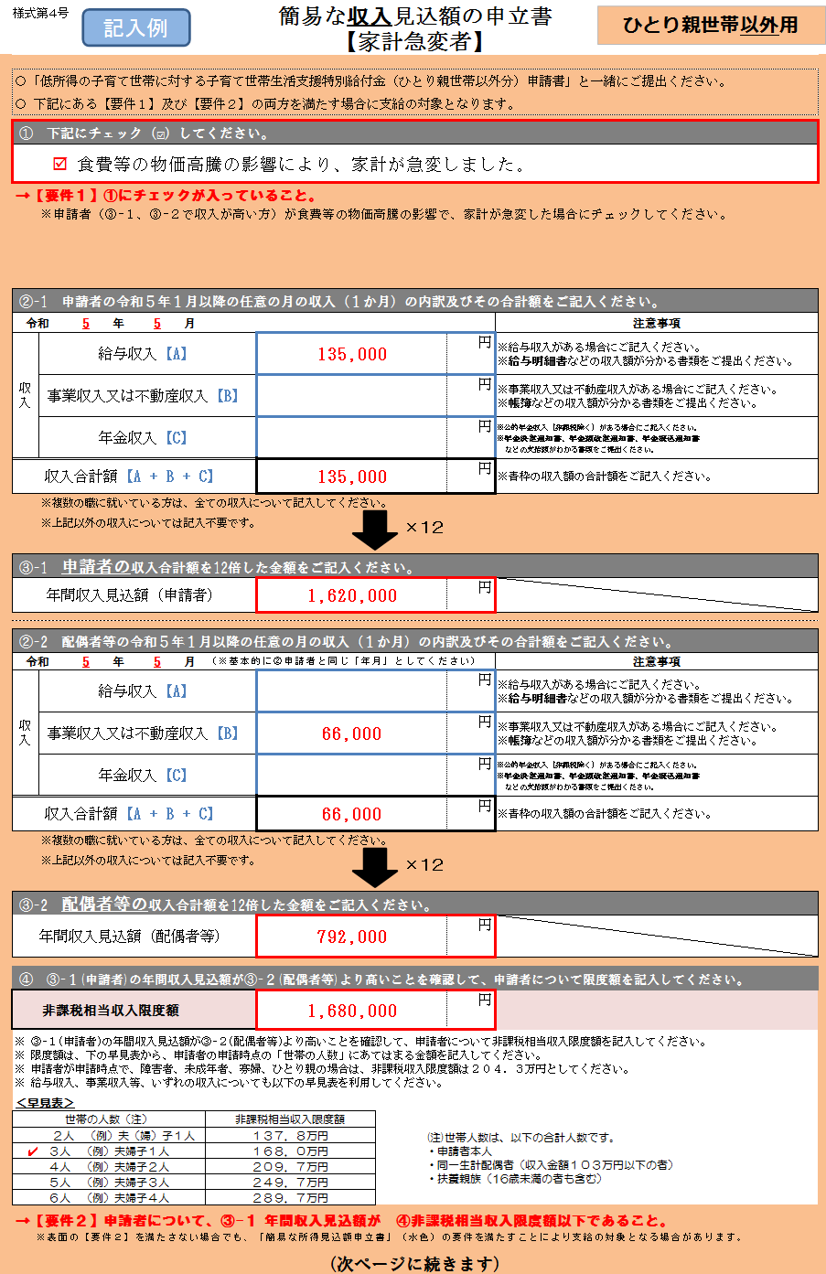

申請者は②－１に、配偶者等は②－２に、
令和５年１月以降の任意の１月の収入を記入してください。また、金額が確認できる書類（給与明細書、事業収入の帳簿など）を提出してください。
収入は、給与収入、事業収入、不動産収入、年金収入のみを記入することとし、それ以外の収入は記入する必要ありません。
また、非課税のもの、臨時的なもの（賞与等）は各収入には含めません。

申請者は③－１に、配偶者等は③－２に、任意の１月の収入合計額（A＋B＋C）を１２倍した年間収入見込額を記入してください。
③－１（申請者）と③－２（配偶者等）を比べ、③－１（申請者）の方が高いことを確認してください。（今回の給付金は収入金額が高い方を申請者としております。）
申請者について、早見表を使って、申請時点の世帯の状況から限度額を確認して、金額を記入してください。
最後に、③－１（申請者の年間収入見込額）と④（申請者の限度額）を比べ、③－１の方が低い（＝非課税相当である）ことを確認してください。

確認事項を全てご確認の上、全ての項目に✔を記入してください。
また、申請者および配偶者等の氏名を記入（署名）してください。

